Вопрос 1
Минимальное, максимальное и среднее окно бронирования (в днях). Окно бронирования - это разница между датой создания бронирования и датой заезда.
SELECT ROUND(MIN(EXTRACT(EPOCH FROM (CheckInDate - Created)) / 86400), 2) AS min_booking_window_days, ROUND(MAX(EXTRACT(EPOCH FROM (CheckInDate - Created)) / 86400), 2) AS max_booking_window_days, ROUND(AVG(EXTRACT(EPOCH FROM (CheckInDate - Created)) / 86400), 2) AS avg_booking_window_days FROM bookings WHERE Created <= CheckInDate
min_booking_window_days | max_booking_window_days | avg_booking_window_days
0.03 | 324.1 | 21.44
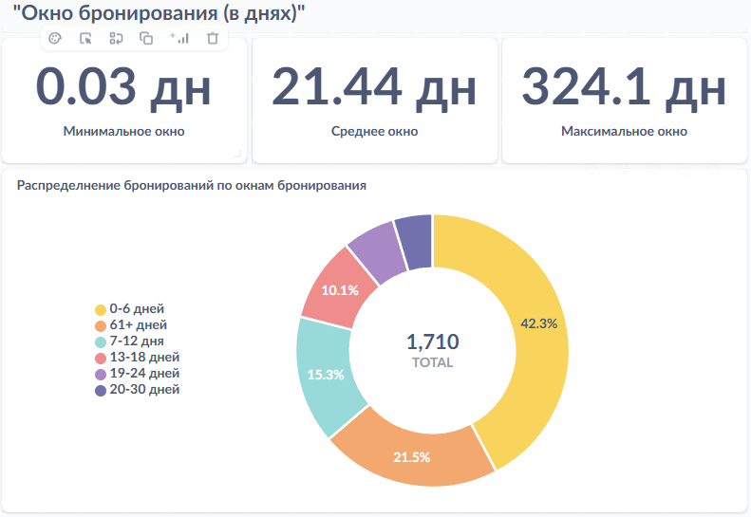

Вывод:
Вводные | Инсайт | Рекомендация
Почти 50% всех бронирований (723 из 1710 ≈ 42%) делаются за 0–6 дней до заезда. | Много last-minute бронирований | Делать срочные акции Развивать мобильные каналы бронирования
367 бронирований (≈ 21%) приходятся на 61+ дней до заезда. | Есть раннее бронирование | Развивать акции раннего бронирования
Очень мало бронирований между 13 и 30 днями. | Слабая активность в 2–4 недели | Использовать ремаркетинг
 | 2 типа клиентов | Делить маркетинг на планировщиков и спонтанных
 | Риски овербукинга | Гибко управлять доступностью номеров: - Следить за динамикой загрузки. - Активно управлять наличием номеров (yield management).

Вопрос 2
ТОП-5 стран и ТОП-5 городов по количеству созданных бронирований (в любом статусе) за всё время. Показать отдельно для каждого агентства и отдельно по странам агентств
WITH agency_country_ranks AS ( SELECT a.name AS agency_name, h.countrycode AS hotel_country, COUNT(*) AS bookings_count, ROW_NUMBER() OVER (PARTITION BY a.name ORDER BY COUNT(*) DESC) AS rank FROM bookings b JOIN agencies a ON b.agencyid = a.agencyid JOIN hotels h ON b.htid = h.htid GROUP BY a.name, h.countrycode ), agency_city_ranks AS ( SELECT a.name AS agency_name, c.name AS city_name, COUNT(*) AS bookings_count, ROW_NUMBER() OVER (PARTITION BY a.name ORDER BY COUNT(*) DESC) AS rank FROM bookings b JOIN agencies a ON b.agencyid = a.agencyid JOIN hotels h ON b.htid = h.htid JOIN cities c ON h.cityid = c.cityid GROUP BY a.name, c.name ), country_names AS ( SELECT countrycode, name AS country_name FROM countries ) SELECT ac.agency_name, ARRAY_TO_STRING(ARRAY( SELECT cn.country_name FROM agency_country_ranks ac2 JOIN country_names cn ON ac2.hotel_country = cn.countrycode WHERE ac2.agency_name = ac.agency_name AND ac2.rank <= 5 ORDER BY ac2.rank ), ', ') AS top_5_countries, ARRAY_TO_STRING(ARRAY( SELECT city_name FROM agency_city_ranks ci2 WHERE ci2.agency_name = ac.agency_name AND ci2.rank <= 5 ORDER BY ci2.rank ), ', ') AS top_5_cities FROM agency_country_ranks ac GROUP BY ac.agency_name ORDER BY ac.agency_name
agency_name | top_5_countries | top_5_cities
Travel Agency 1 | Russia, United States | Moscow, New York
Travel Agency 10 | United States | New York
Travel Agency 2 | Russia, United States | Saint Petersburg, New York
Travel Agency 3 | United Arab Emirates, United States | Dubai, Washington
Travel Agency 4 | United Arab Emirates, Germany | Dubai, Berlin
Travel Agency 5 | United Arab Emirates, United States | Dubai, Miami
Travel Agency 6 | United Kingdom, United States | London, Miami
Travel Agency 7 | United Kingdom, Germany | London, Dresden
Travel Agency 8 | Thailand, United States | Pattaya, New York
Travel Agency 9 | United States, Thailand | Phuket, New York

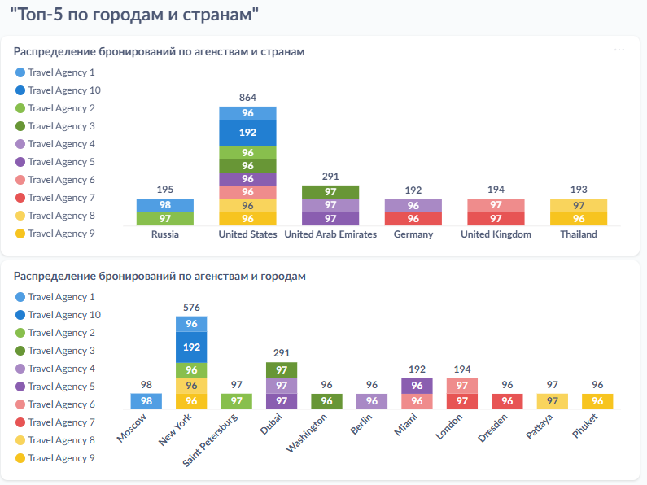

Много агенств с высокой активностью в США и ОАЭ: Это ключевые страны для многих агентств. Разработайте спецпредложения для США и ОАЭ, например, программы лояльности или скидки для повторных бронирований. Рассмотрите эксклюзивные предложения для крупных городов.
В целом распределение между присутсвующими в стране агенствами равномерное, за исключением явного лидера на рынка США. Стоит разработать стратегию диверсификации и привлечь дополнительные агентства, чтобы снизить риски, связанные с доминированием одного игрока. Возможно, стоит предложить новым агентствам стимулы для увеличения объема продаж.

Города с высоким спросом: Дубай, Лондон, Нью-Йорк, Майами. В таких городах можно работать над повышением ценности предложений, добавляя дополнительные удобства, эксклюзивные условия или уникальные пакеты услуг для туристов. Это поможет улучшить восприятие вашей недвижимости и привлечь более платежеспособную аудиторию.
Достаточно большая консолидация деятельности агенств в городах. В 7 городах работает только по 1 агенству. Увеличение числа агентов в этих городах поможет снизить зависимость от одного партнера, а также обеспечит большую гибкость в ценообразовании и управлении бронированиями.

Вопрос 3
Общий доход и прибыль в USD по подтвержденным и отжитым бронированиям за 2024 год с разбивкой по месяцам по датам выезда для каждого агентства.
WITH agency_revenue AS ( SELECT a.name AS agency_name, EXTRACT(YEAR FROM b.checkoutdate) AS year, EXTRACT(MONTH FROM b.checkoutdate) AS month, SUM(b.usdconvertedprice * (1 + b.markuppercent / 100)) AS total_revenue_usd, -- Общий доход с учетом наценки SUM(b.usdconvertedprice * (b.markuppercent / 100)) AS total_profit_usd FROM bookings b JOIN agencies a ON b.agencyid = a.agencyid WHERE b.status IN ('CONFIRMED', 'COMPLETED') AND EXTRACT(YEAR FROM b.checkoutdate) = 2024 GROUP BY a.name, EXTRACT(YEAR FROM b.checkoutdate), EXTRACT(MONTH FROM b.checkoutdate) ) SELECT agency_name, TO_CHAR(TO_DATE(month::TEXT, 'MM'), 'Month') AS month_name, -- Название месяца round(total_revenue_usd,2) as total_revenue_usd, -- Общий доход round(total_profit_usd,2) as total_profit_usd -- Чистая прибыль FROM agency_revenue ORDER BY agency_name, month
agency_name | month_name | total_revenue_usd | total_profit_usd
Travel Agency 1 | May | 15 089,2 | 850.16
Travel Agency 1 | June | 3 552,04 | 146.44
Travel Agency 1 | July | 5 880,21 | 227.31
Travel Agency 1 | August | 50 000,29 | 2 750,74
Travel Agency 1 | September | 75 787,72 | 4 159,13
Travel Agency 1 | October | 189 667,18 | 9 367,61
Travel Agency 1 | November | 110 529,71 | 5 327,67
Travel Agency 1 | December | 132 404,75 | 6 392,14
Travel Agency 10 | May | 6 837,6 | 325.6
Travel Agency 10 | June | 80 999 | 5 299
Travel Agency 10 | July | 23 331,08 | 927.08
Travel Agency 10 | August | 106 988,22 | 5 014,46
Travel Agency 10 | September | 191 213,97 | 9 709,22
Travel Agency 10 | October | 242 773,5 | 11 746,42
Travel Agency 10 | November | 218 839,48 | 11 714,49
Travel Agency 10 | December | 198 739,26 | 10 030,78
Travel Agency 2 | May | 4 237,2 | 277.2
Travel Agency 2 | June | 30 336,29 | 1 222,77
Travel Agency 2 | July | 473.56 | 23.91
Travel Agency 2 | August | 40 378,05 | 1 785,86
Travel Agency 2 | September | 57 114,44 | 3 443,11
Travel Agency 2 | October | 73 855,25 | 4 076,95
Travel Agency 2 | November | 118 423,39 | 5 875,41
Travel Agency 2 | December | 153 374,17 | 7 627,59
Travel Agency 3 | April | 4 195,73 | 237.49
Travel Agency 3 | June | 7 257,89 | 305.89
Travel Agency 3 | July | 23 230,24 | 1 509,52
Travel Agency 3 | August | 70 644,31 | 3 746,85
Travel Agency 3 | September | 58 412,2 | 3 426,29
Travel Agency 3 | October | 96 266,99 | 4 938,3
Travel Agency 3 | November | 111 846,49 | 5 891,8
Travel Agency 3 | December | 143 159,05 | 7 726,37
Travel Agency 4 | February | 536.9 | 16.9
Travel Agency 4 | April | 4 112,91 | 269.07
Travel Agency 4 | June | 26 447,22 | 1 283,36
Travel Agency 4 | July | 8 923,27 | 599.95
Travel Agency 4 | August | 30 093,6 | 1 372,26
Travel Agency 4 | September | 125 056,88 | 5 390,34
Travel Agency 4 | October | 141 125,39 | 6 720,43
Travel Agency 4 | November | 134 662,91 | 7 665,06
Travel Agency 4 | December | 154 825,97 | 7 299,2
Travel Agency 5 | June | 18 499,48 | 1 112,48
Travel Agency 5 | July | 3 317,42 | 104.42
Travel Agency 5 | August | 91 363,33 | 4 571
Travel Agency 5 | September | 110 308,23 | 5 689,23
Travel Agency 5 | October | 196 527,34 | 8 982,38
Travel Agency 5 | November | 140 256,1 | 6 512,55
Travel Agency 5 | December | 137 464,63 | 7 411,82
Travel Agency 6 | June | 8 265,72 | 260.18
Travel Agency 6 | July | 39 219,34 | 2 418,15
Travel Agency 6 | August | 476 720 | 27 625,12
Travel Agency 6 | September | 274 301,81 | 12 830,12
Travel Agency 6 | October | 326 275,28 | 16 479,01
Travel Agency 6 | November | 250 722,4 | 11 520,07
Travel Agency 6 | December | 348 373,53 | 19 507,18
Travel Agency 7 | March | 13 723,99 | 578.41
Travel Agency 7 | May | 5 981,98 | 437.98
Travel Agency 7 | June | 13 497,12 | 519.12
Travel Agency 7 | July | 5 816,38 | 425.85
Travel Agency 7 | August | 162 697,67 | 10 196,81
Travel Agency 7 | September | 235 677,93 | 11 529,69
Travel Agency 7 | October | 416 668,69 | 19 339,49
Travel Agency 7 | November | 296 613,91 | 13 755,4
Travel Agency 7 | December | 449 516,42 | 20 982,93
Travel Agency 8 | March | 229.2 | 11.12
Travel Agency 8 | May | 471.29 | 14.83
Travel Agency 8 | June | 44.22 | 2.11
Travel Agency 8 | July | 19 736,24 | 627.02
Travel Agency 8 | August | 36 706,8 | 1 990,19
Travel Agency 8 | September | 128 776,23 | 7 277,6
Travel Agency 8 | October | 153 915,13 | 8 612,53
Travel Agency 8 | November | 126 129,21 | 6 267,02
Travel Agency 8 | December | 147 604,92 | 8 135,38
Travel Agency 9 | May | 820.35 | 31.55
Travel Agency 9 | June | 144.86 | 8.2
Travel Agency 9 | July | 15 213,64 | 616.66
Travel Agency 9 | August | 58 153,08 | 2 921,15
Travel Agency 9 | September | 186 908,27 | 10 080,43
Travel Agency 9 | October | 123 359,28 | 6 870,29
Travel Agency 9 | November | 162 138,82 | 8 803,74
Travel Agency 9 | December | 100 083,38 | 5 125,88
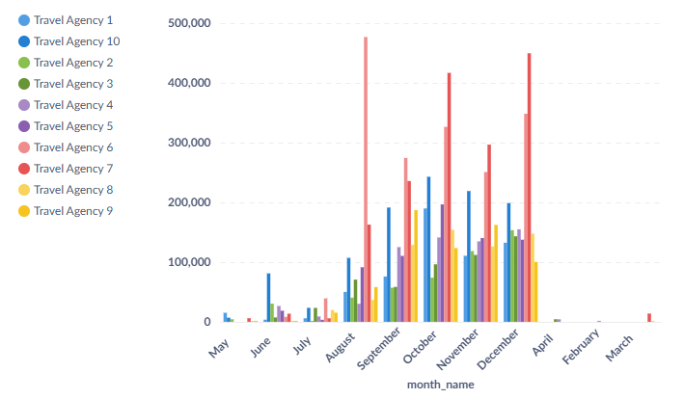

Сезонность спроса | Надо предлагать спец условия для бронирования в низкий сезон
Диверсификация доходов | Для агентств с большими колебаниями доходов в разные месяцы (например, Travel Agency 1), предложит1 гибкие условия бронирования и скидки в менее активные месяцы
Лояльность | Работайте с агентствами, которые показывают стабильные высокие результаты (например, Travel Agency 10), чтобы развивать долгосрочные отношения и стимулировать повторные бронирования.
Сглаживание пиков | Для агентств с высокими сезонными колебаниями доходов (например, Travel Agency 6), предложить пакеты, которые обеспечат более равномерное распределение бронирований и доходов в течение всего года.
Анализ прибыльности | Фокусируйтесь на агентствах с высокой прибылью (например, Travel Agency 7), чтобы развивать партнерские отношения и предлагать эксклюзивные условия для роста их бизнеса.

Вопрос 4
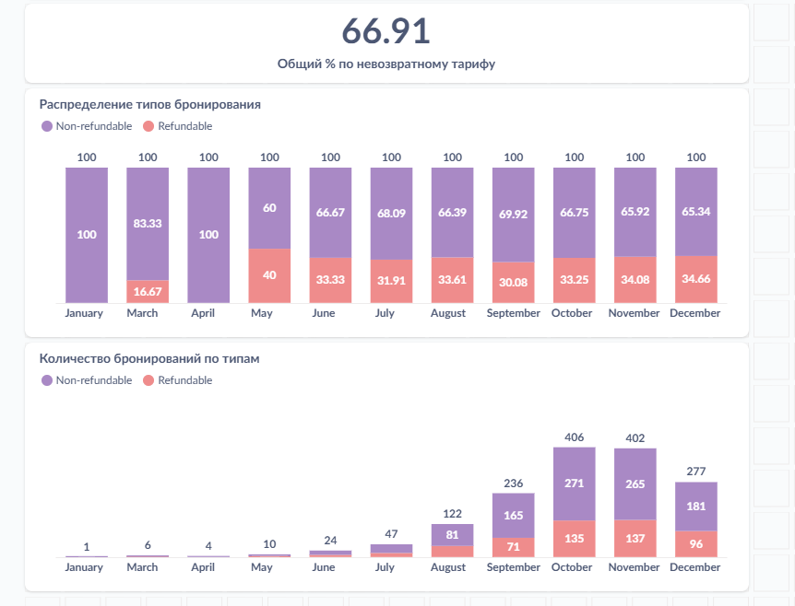
Какой процент бронирований за 2024 год сделан по невозвратному тарифу? Рассчитать по дате создания бронирования и учесть бронирования в любом статусе.
WITH bookings_2024 AS ( SELECT isnonrefundable FROM bookings WHERE EXTRACT(YEAR FROM created) = 2024 ) SELECT ROUND( 100.0 * SUM(CASE WHEN isnonrefundable THEN 1 ELSE 0 END) / COUNT(*), 2 ) AS non_refundable_percent FROM bookings_2024
non_refundable_percent
66.91

Количество бронирований по невозвратному тарифу значительно выше, чем по возвратному. | Увеличить предложения с невозвратными тарифами для привлечения клиентов, предпочитающих более выгодные условия.
В октябре наблюдается пик бронирований по невозвратному тарифу. | Усилить маркетинговые кампании с акцентом на невозвратные тарифы в преддверии пикового сезона.
Процент невозвратных тарифов несколько снижается в ноябре и декабре. | Предложить более гибкие условия бронирования (возвратные тарифы) в праздничный период для привлечения дополнительного спроса.
В сентябре и октябре доля невозвратных тарифов составляет более 65%. | Сделать акцент на невозвратных тарифах в маркетинговых кампаниях осенью, когда они наиболее востребованы.

вопрос 5
Какой ADR (Average Daily Room Rate, что в переводе значит “средняя цена одной ночи в номере”) по бронированиям в отелях из ОАЭ? При подсчете учесть бронирования в любом статусе.
SELECT ROUND( SUM(b.usdconvertedprice) / SUM(b.checkoutdate::date - b.checkindate::date), 2 ) AS adr_usd FROM bookings b JOIN hotels h ON b.htid = h.htid WHERE h.countrycode = 'AE' AND (b.checkoutdate::date - b.checkindate::date) > 0
adr_usd
1 912,46
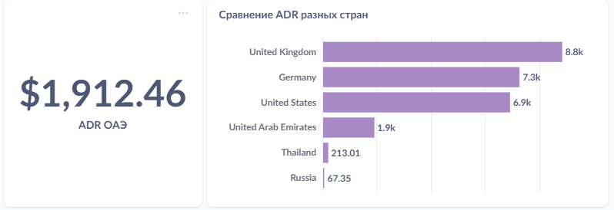

Великобритания, Германия и США показывают значительно более высокий ADR (более $6,900), особенно UK — почти $9,000. | Сфокусироваться на продаже премиального номерного фонда и персонализированных услуг в этих странах — спрос явно устойчив и готов платить больше.
ОАЭ, несмотря на свою репутацию дорогого направления, показывает сравнительно низкий ADR — ~$1,900. | Проверить стратегию ценообразования и целевые сегменты — возможно, основная масса бронирований приходится на бюджетный сегмент или корпоративных клиентов.

